Sheet1
Diagrama de Gantt

ID | Fases | Duración | Fecha comienzo | Fecha finalización | 2026-01-01 | 2026-01-02 | 2026-01-03 | 2026-01-04 | 2026-01-05 | 2026-01-06 | 2026-01-07 | 2026-01-08 | 2026-01-09 | 2026-01-10 | 2026-01-11 | 2026-01-12 | 2026-01-13 | 2026-01-14 | 2026-01-15 | 2026-01-16 | 2026-01-17 | 2026-01-18 | 2026-01-19 | 2026-01-20 | 2026-01-21 | 2026-01-22 | 2026-01-23 | 2026-01-24 | 2026-01-25 | 2026-01-26 | 2026-01-27 | 2026-01-28 | 2026-01-29 | 2026-01-30 | 2026-01-31 | 2026-02-01 | 2026-02-02
1 | Pre-instalación: Validación del diseño y compra de materiales | 3 días | 2026-01-02 | 2026-01-07
2 | Instalación de Infraestructura: Canalizaciones y Racks | 6 días | 2026-01-08 | 2026-01-15
3 | Tendido de Cableado Horizontal | 3 días | 2026-01-16 | 2026-01-20
4 | Terminación y Conectorización | 3 días | 2026-01-21 | 2026-01-23
5 | Tendido de Cableado Vertical (Backbone) | 2 días | 2026-01-26 | 2026-01-27
6 | Certificación y Pruebas | 2 días | 2026-01-28 | 2026-01-29
7 | Documentación y Entrega | 2 días | 2026-01-30 | 2026-02-02
En total |  | 21 días laborables

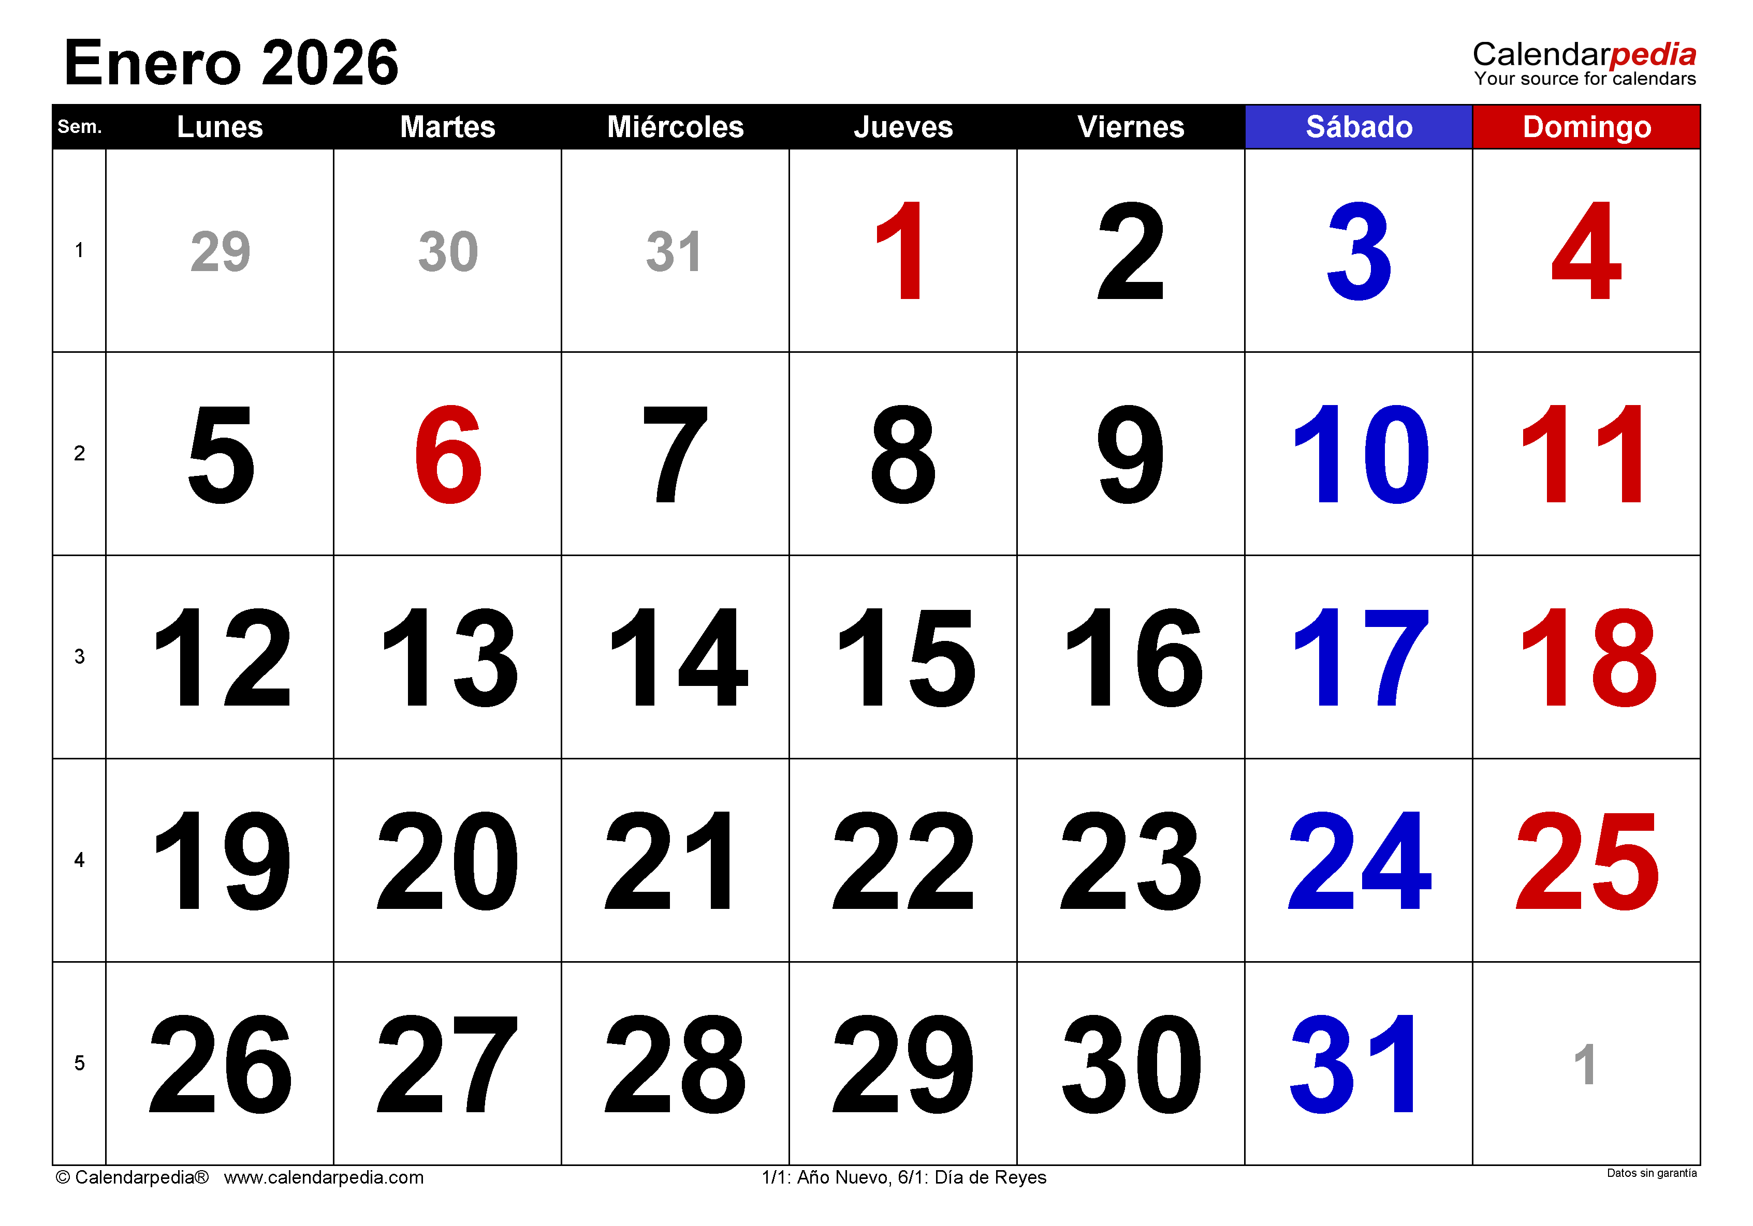
 |  | Días Feriados

 |  | 1 de Enero
 |  | 6 de Enero

 |  | Fines de Semana

 |  | 3-4 de Enero
 |  | 10-11 de Enero
 |  | 17-18 de Enero
 |  | 24-25 de Enero
 |  | 31-1 de Enero

 |  | Días Laborales

